상품제안서
바이오셀프케어방역마스크(KF94) 6매 +손소독제+손소독티슈+페리오치약칫솔세트+마스크끈+지퍼백 케이스 6종 선물세트 | 상품코드: S40509

 |  | 02-713-8555 | www.synergygift.co.kr
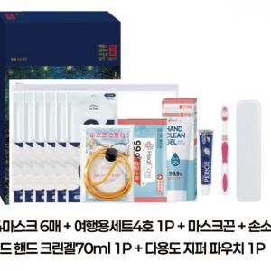

【상세/제작정보】

【인쇄/포장옵션】 | 레이저 / 종이상자

【공급단가】 | 수량
*VAT별도 | 단가

【상품 URL】 | https://www.synergygift.co.kr:443/src/goods_detail.php?gdno=40509

